风险可接受准则
潜在的伤害严重度等级(S)
等级名称 | 代号 | 定义
可忽略 | S1 | 不便或暂时不适
轻度 | S2 | 导致不要求专业医疗介入的暂时伤害或损伤
严重 | S3 | 导致要求专业医疗介入的伤害或损伤
危重的 | S4 | 导致永久性损伤或危及生命的伤害
灾难性的 | S5 | 导致患者死亡

危险发生概率(Px)
等级名称 | 代号 | 概率范围 | 分析
非常少 | P1 | ﹤10-6 | 事件不可复制和/或无法在设备的指定操作条件下复制。由于缺乏明确的信息，或在调查后发现与一系列未经证实或不可信的操作员行为或事件有关，因此无法对此类事件进行适当调查。
很少 | P2 | ﹤10-5和≥10-6 | 在设备的特定操作条件下，在产品寿命期间，事件很少发生。这一概率与设备运行相关的不经常的、未预料到的结果有关，或与操作员操作或异常事件的多步骤序列有关。
偶然 | P3 | ﹤10-4和≥10-5 | 在产品寿命期间，在设备的特定操作条件下，偶尔会发生事件。这种概率与两个特定的连续或同时的操作员操作或事件，或大多数用户偶尔执行的功能有关。
有时 | P4 | ﹤10-3和≥10-4 | 在产品的寿命期内，在设备的特定操作条件下，事件可能会发生或多次发生。这种可能性与未预料到的结果有关，这些结果很可能发生在设备的正常使用中。
经常 | P5 | ≥10-3 | 事件不可复制和/或无法在设备的指定操作条件下复制。由于缺乏明确的信息，或在调查后发现与一系列未经证实或不可信的操作员行为或事件有关，因此无法对此类事件进行适当调查。

风险评价准则
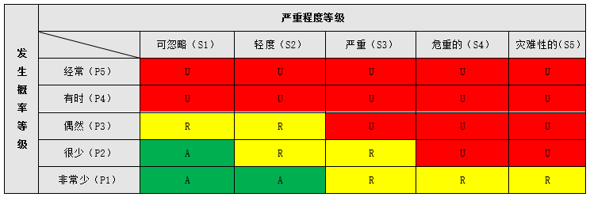

A：可接受的风险；
R：合理可行降低(ALARP)的风险；
U：不经过风险/收益分析即判定为不可接受的风险。

